0001
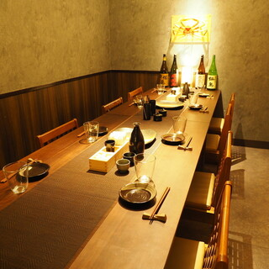
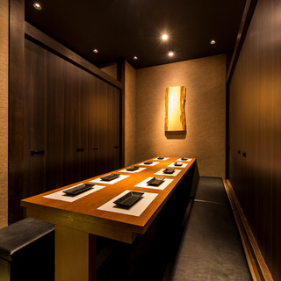
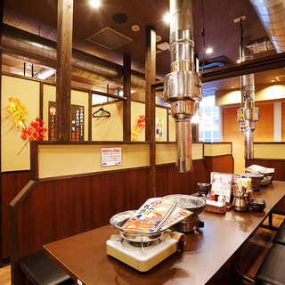
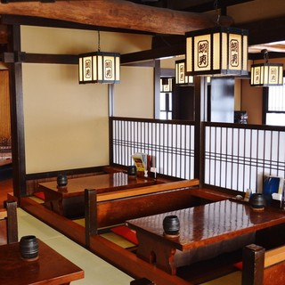
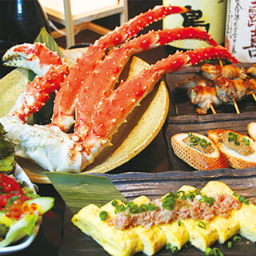
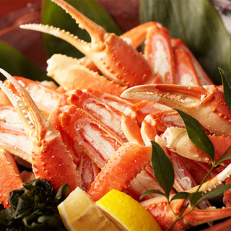
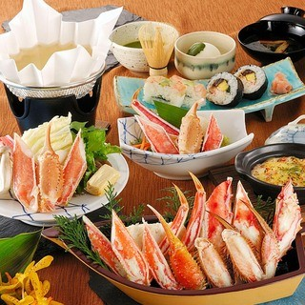
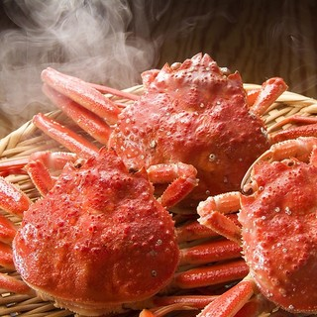
店名 |  | 下町とりかに酒場 三一十 門前仲町店 | 蟹と海鮮 入江 池袋東口店 | 蟹奉行 新宿東口店 | かに道楽 新宿本店
合計(税込) |  | ¥11,000 | ¥8,800 | ¥9,064 | ¥9,460
 | コース料金 | ¥11,000 | ¥6,600 | ¥9,064 | ¥7,260
 | 飲み放題 | ¥0 | ¥2,200 | ¥0 | ¥2,200
コース内容 |  | 極上かにコース◆大人気極上かに刺し、本ズワイ蟹のゆでがに、絶品爪フライ２種、かに握り寿司と蟹尽くしのフルコース。全12品 ≪たっぷり3H飲み放題付≫ | ◆特上蟹コース9品6,000円◆ ※飲み放題別 2H | 【ずわい蟹食べ放題＋焼き蟹、蟹刺しも食べ放題コース 】飲み放題付★一品料理30種類以上も食べ放題！ 1.5H | 昴 (すばる)／かに味くらべ、かにすき紙鍋付・7品 2H
 |  | 3H | 2H | 1.5H | 2H
 |  | https://tabelog.com/tokyo/A1313/A131303/13239868/party/126694479 | https://tabelog.com/tokyo/A1305/A130501/13184753/party/24558374 | https://tabelog.com/tokyo/A1304/A130401/13226153/party/71520099 | https://tabelog.com/tokyo/A1304/A130401/13024176/party/115324
アクセス |  | 東京都江東区門前仲町2-2-11 石井ビル2F | 東京都豊島区南池袋１丁目２７−８ | 東京都新宿区新宿３丁目２０−５ ニューサンパークビル 4F | 東京都新宿区新宿３丁目１４−２０ 7・8F 新宿テアトルビル
 |  | https://goo.gl/maps/LKtbvDmXyw1o3MC99 | https://goo.gl/maps/d1rueyCT3vzd7uAB8 | https://g.page/kanibugyo-shinjuku?share | https://goo.gl/maps/YsF9Yg3prEhvrtqX7
移動 |  | 移動60分 | 30分 | 移動45分 | 移動45分
その他 |  | 個室7～20名 | 個室あり | 個室あり | 個室あり

0002
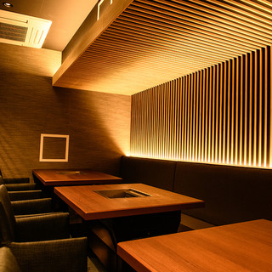
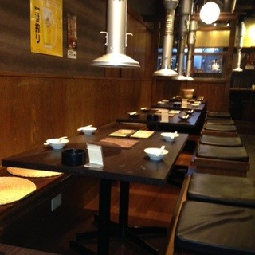
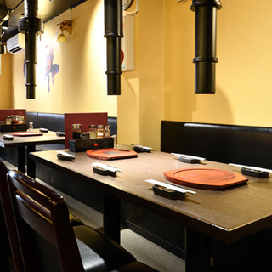
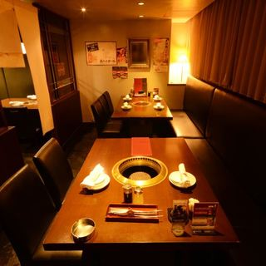
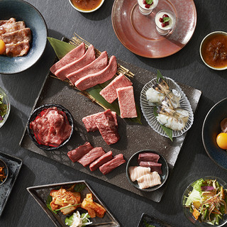
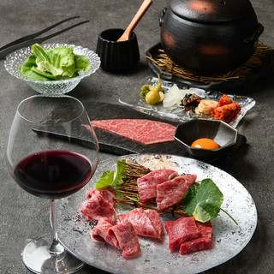
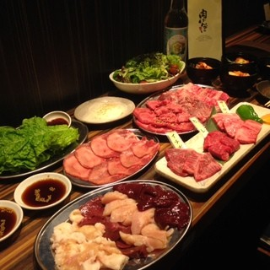
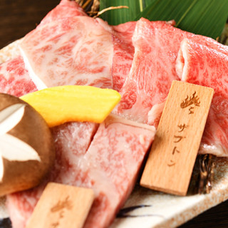
 |  |  |  |  | https://chouseisan.com/s?h=50a350993b914527a385d8ba559c0aa8
店名 |  | 焼肉かなう | 肉ばんざい | 厳選A5黒毛和牛×焼肉食べ放題 令火 池袋本店 | 焼肉トラジ 池袋西口店 | 清香園 代官山店 | 神楽坂 新泉
合計(税込) |  | ¥9,000 | ¥6,600 | ¥6,468 | ¥8,580 | ¥8,800 | ¥12,100
 | コース料金 | ¥8,000 | ¥6,600 | ¥6,468 | ¥8,580 | ¥8,000 | ¥11,000
 | 飲み放題 | ¥1,000 | ¥0 | ¥0 | ¥0 | ¥0 | ¥0
コース内容 |  | 【絶品】「舞コース」【全12品/8000円】《+1000円で2時間飲み放題追加可能》 | 6000円コース(飲み放題2時間半付き)3名様より | 期間限定★120分100品 厚切り上タン、黒毛和牛ロースとミスジ付き 極上食べ飲み放題⇒5880 | 【トラジスペシャルコース】特選サーロイン、特選ハラミ、厚切り上タン塩、サーロインと濃厚卵の究極小鉢飯までついた人気のコース♪ | 【2時間飲放付・厳選】極上サーロインの焼きすき・シャトーブリアン・ミスジの厳選素材が入った当店いちおしコース。黒毛和牛の厳選部位を堪能いただける内容です。 | 【神楽コース】｟飲み放題付き忘年会コース》
 |  | 2H | 2.5H | 2H
 |  | https://tabelog.com/tokyo/A1304/A130401/13232429/party/90696595 | https://tabelog.com/tokyo/A1321/A132102/13175602/party/267102 | https://tabelog.com/tokyo/A1305/A130501/13236559/party/144131998 | https://tabelog.com/tokyo/A1305/A130501/13028986/party/105713187 | https://tabelog.com/tokyo/A1303/A130302/13149849/party/121313405 | https://tabelog.com/tokyo/A1309/A130905/13169341/party/145187440
アクセス |  | 東京都新宿区歌舞伎町１丁目２２−9 J | 東京都練馬区豊玉北６丁目１３−３ | 東京都豊島区池袋１丁目７−１２C&T ビル 1F | 東京都豊島区西池袋１丁目１７−７ ルミエールビル 6F | 東京都渋谷区恵比寿西1-30-14 エコー代官山 B1F | 東京都新宿区神楽坂5-32 八潮ビル1F
 |  | https://goo.gl/maps/FKLAnB6gGGJ98RPb6 | https://goo.gl/maps/UdvrSSptbzRX83nMA | https://goo.gl/maps/hYAfhmdACUC2Bb8x9 | https://goo.gl/maps/3YKKJKfXpo3iiwBr8 | https://goo.gl/maps/k3cm7eURzDfWis156 | https://g.page/kagurazakashinsen?share
移動 |  | 50分 | 20分 | 45分 | 30分 | 55分 | 50分
その他 |  | 個室最大12名様 | ～20名様 |  | 飲み放題なし | 最大12名様対応の掘りごたつ式完全個室 （個室料5,000円）

